01批处理代码清单
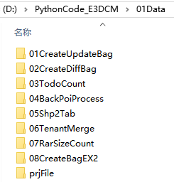 三维各阶段对应的批处理代码及匹配的数据组织结构（内含说明）——已经组织如下，请拷贝【PythonCode_E3DCM】文件夹到本机D盘使用，减少代码中的输入输出路径修改 |  | 三维作业阶段 | 每版处理次数 | 序号 | 批处理功能说明 | 代码 | 第三方库 | 运行环境 | 编辑器
 | 一 | ROAD源数据（升级包整理）CreateUpdateBag | >=3 | 1 | LinkNode投影(打断前后) | Def_Projection_ROAD.py | arcpy | python2
 |  |  | >=2 | 2 | 合并成果包+改名 | —— | —— | bat
 | 二 | 升级（比对） CreateDiffBag | >=2 | 1 | 整合升级包 | creatDiffBag.py | —— | python3 | Anaconda—Spyder
 |  | 升级（统计） TodoCount | >=2 | 0 | 配置文件 | config.py | —— | python2
 |  |  | >=2 | 1 | 添加平面坐标文件 | DefineProjection.py | —— | python3
 |  |  | >=2 | 2 | 按位置选择 | SelectLayerByLocation.py | arcpy | python2
 |  |  | >=2 | 3 | 统计TODO量导出道路N次 | TodoCount.py | arcpy | python2
 |  |  | >=2 | 4 | 统计公交TODO量 | BusCount.py | arcpy | python2
 |  |  | >=2 | 5 | 按位置选择 | SelectLayerByLocation_big5.py | arcpy | python2
 |  |  | >=2 | 6 | 蓝绿区选择 | SelectSwitch_big5.py | arcpy | python2
 |  |  | >=2 | 7 | 统计TODO量导出道路N次 | TodoCount_big5.py | arcpy | python2
 |  |  | >=2 | 8 | 统计公交TODO量 | BusCount big5.py | arcpy | python2
 |  |  | >=2 | 9 | 道路N次改名 | rename.py | —— | python3 | Anaconda—Spyder
 | 三 | 背景POI BackPoiProcess | 1 | 0 | 修正POI中文编码 | Modify_POI_cpg.py | —— | python3 | Anaconda—Spyder
 |  |  | 1 | 1 | 提取绿地水系&POI | —— | —— | FME
 |  |  | 1 | 2 | POI差分（准备好上版本POI）_经纬度 | —— | —— | FME
 |  |  | 1 | 3 | POI-4项平面投影 | Def_Projection_common_E.py | arcpy | python2
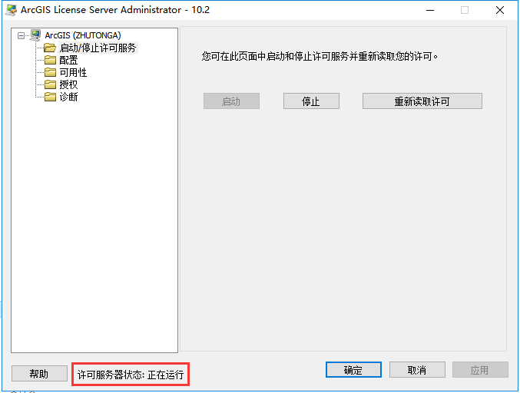
 |  |  | 1 | 4 | 绿地水系平面投影 | Def_Projection_common_E.py | arcpy | python2
 |  |  | 1 | 5 | 绿地水系差分 | Back_SymDiff.py | arcpy | python2
 |  |  | 1 | 6 | POI-4项统计 | count_POI.py | arcpy | python2
 |  |  | 1 | 7 | 绿地水系差分统计 | count_SymDiff.py | arcpy | python2
 | 四 | spline理论检查 Shp2Tab | 2 | 1 | SHP转TAB(打断前后) | shp2tab.py | arcpy | python2
 | 五 | 打断作业 CreateBagEX2 | 1 | 1 | 打断数据包生成 | 01copyfile_ALL_LIST.py | —— | python3 | Anaconda—Spyder
 |  |  | 1 | 2 | 打断数据包分组 | 02copyfile_to_GROUP_PART.py | —— | python3 | Anaconda—Spyder
 | 六 | 切图 RarSizeCount | 1 | 1 | 租户MIF合并 | Tenant_Merge.py | —— | python3 | Anaconda—Spyder
 |  |  | 1 | 2 | 城市大小统计E3DCM | Rarfile_Size_CSV_MB.py | rarfile | python3 | Anaconda—Spyder
 |  |  | 1 | 3 | 城市大小统计TL | Rarfile_Size_CSV_MB.py | rarfile | python3 | Anaconda—Spyder
 |  | 注意 | 1、代码运行前修改确认好输入和输出数据的路径。
 |  |  | 2、涉及python2的批处理，尽量使用英文数据路径，否则中文路径前需要加u转码。
 |  |  | 3、程序有可能在没有错误的情况下突然中止运行，需要留意并重新处理。
 |  |  | 4、“.py”程序改名前确认没有互相引用关系
 |  |  | 5、涉及引用第三方库arcpy的代码，必须在Arcgis可以正常打开的情况下运行
 |  |  | 6、处理港澳数据时，使用的加密前后数据需要确认

 |  |  |  |  |  | spline理论检查
 |  |  |  |  |  | 打断作业

 |  |  |  |  |  | 切图

02第三方库安装
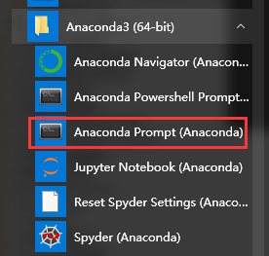
打开

03SHP转TAB的环境准备
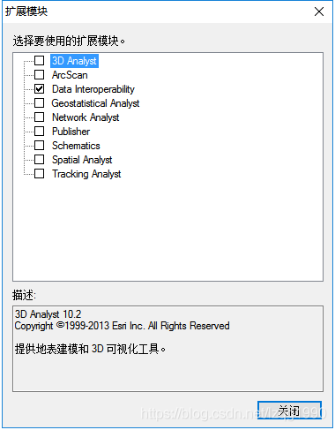
1、在ArcGIS安装程序中找到ESRI.exe——安装ArcGIS的扩展模块Data Interoperabillity
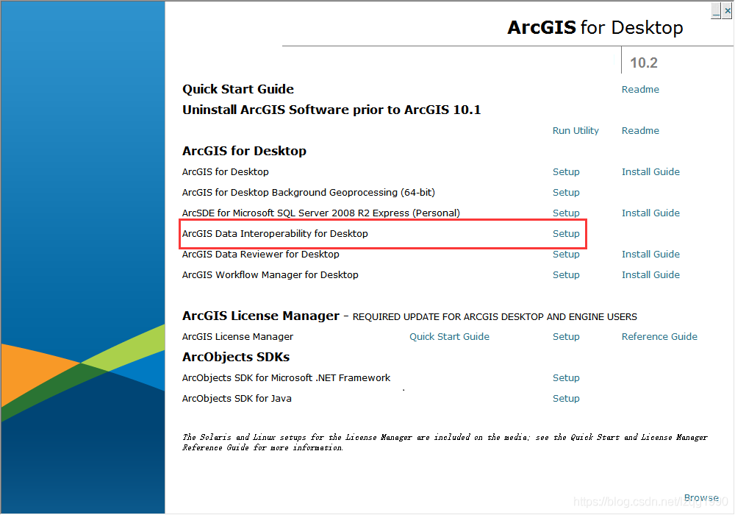
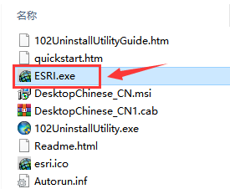

2、在ArcGIS扩展模块选项上勾选Data Interoperabillity，完成

04TodoCount说明
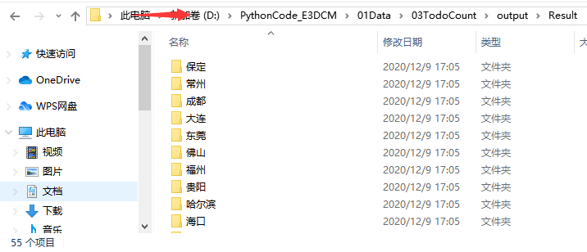
输入 | 将比对导出的成果作为输入文件放入下图指定路径
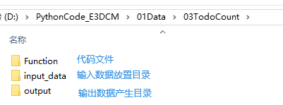

输入 | 【V1_V2】文件夹放55小城市，【V1_V2_big5】文件夹放5大城市
输出 | 【Result】文件夹为55小城市的成果输出路径，【Result_big5】文件夹对应5大城市
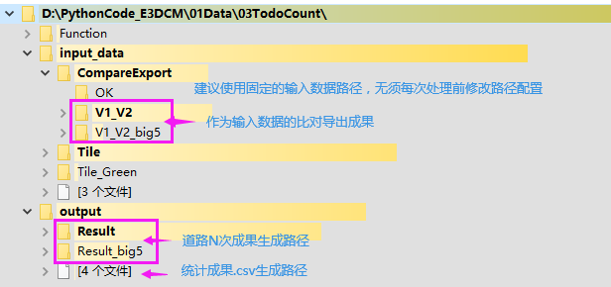

处理 | 代码运行顺序（小城市和大城市可以并行） |  |  |  |  | py文件请不要随意改名

 | 适用对象 | 运行顺序 | 代码用途 | 代码名称 | 运行环境
 | 通用 | 0 | 配置文件 | config.py | python2
 |  | 1 | 添加平面坐标文件 | DefineProjection.py | python3
 | 小城市 | 2 | 按位置选择 | SelectLayerByLocation.py | python2
 |  | 3 | 统计TODO量导出道路N次 | TodoCount.py | python2
 |  | 4 | 统计公交TODO量 | BusCount.py | python2
 | 大城市 | 5 | 按位置选择 | SelectLayerByLocation_big5.py | python2
 |  | 6 | 蓝绿区选择 | SelectSwitch_big5.py | python2
 |  | 7 | 统计TODO量导出道路N次 | TodoCount_big5.py | python2
 |  | 8 | 统计公交TODO量 | BusCount big5.py | python2
 | 备用 | 9 | 道路N次改名 | rename.py | python3

成果 | 在csv中插入空行——匹配【预处理变化量统计.xlsx】中的格式以填写 |  |  |  |  | 【Result】和【Result_big5】文件夹中道路N次成果归档

05可能遇到的异常中止及处理说明
1、程序正常运行结束——有全部完成的提示 | 2、程序运行中中止(非代码或数据错误)——出现RESTART
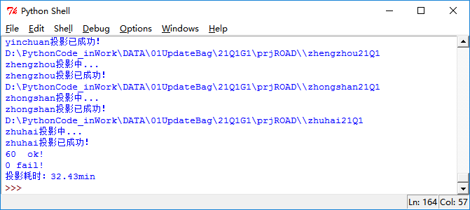

3、拷出【V1_V2】或【V1_V2_big5】文件夹中已处理好的城市，暂存到【OK】文件夹（本例中有控制台提示信息知qinghuadao及以上城市已处理成功） |  | 4、删除【Result】或【Result_big5】文件夹中未提示OK的城市（本例中泉州）
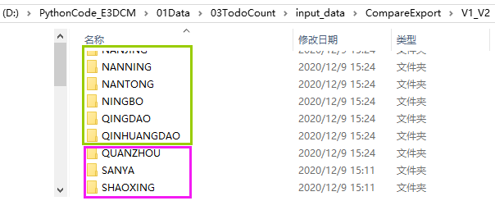
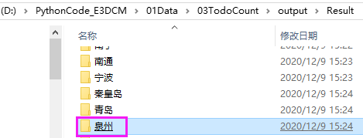

5、重新运行代码，处理完成后将OK中暂存文件拷回【V1_V2】或【V1_V2_big5】文件夹，后续公交统计仍需要使用

